出退勤マニュアル
出退勤使い方

http://mercury-soft.co.jp/old/staff/pjstk/login.phpのURLをブックマークに追加してください
(chromeでショートカットを作成しておくと便利です。)
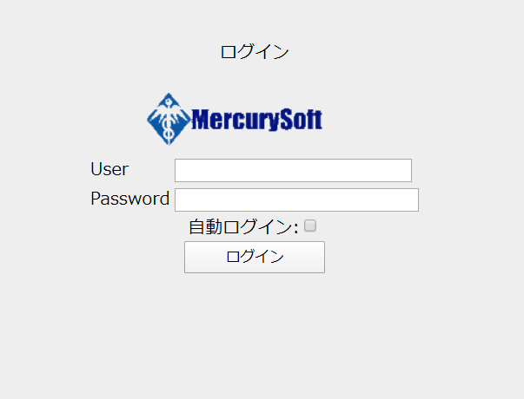

社員番号を入力して下さい

社員番号を入力して下さい

自動ログインにチェックを入れておくと便利です。

 |  | ログイン押下時
 |  | ページが遷移します

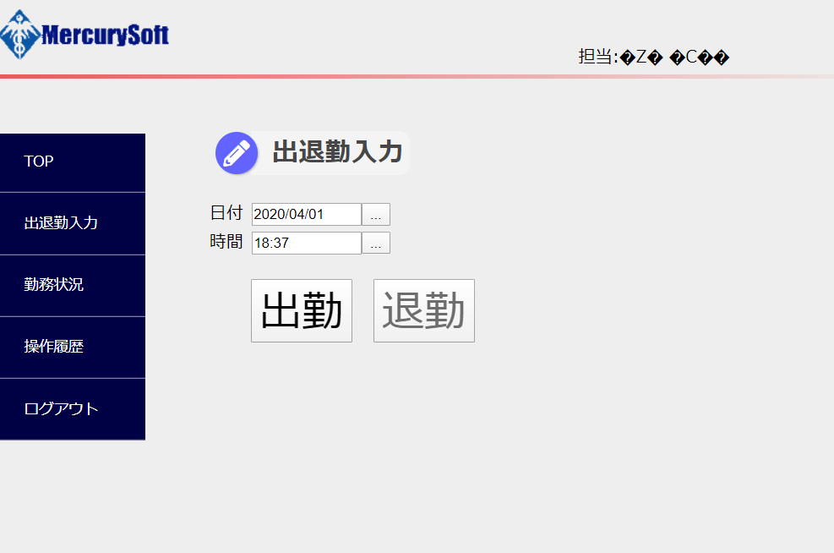
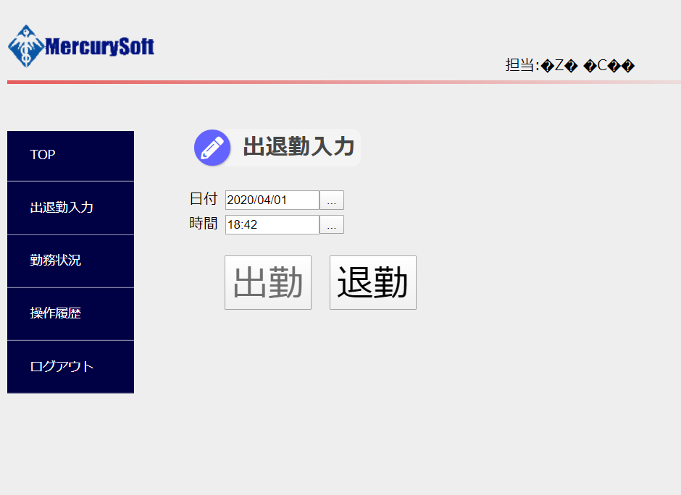

日付、時間は手動で変更可能です。

 |  |  | 出勤押下時

出勤したら「出勤」ボタンを押下して下さい。
出勤時間が登録されます。

退勤したら「退勤」ボタンを押下して下さい。
退勤時間が登録されます。

 | 勤務状況押下時
 | ページが遷移します

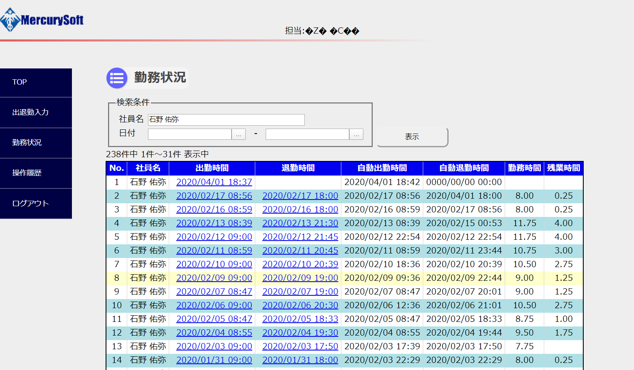

出勤時間や退勤時間が確認、編集できます。

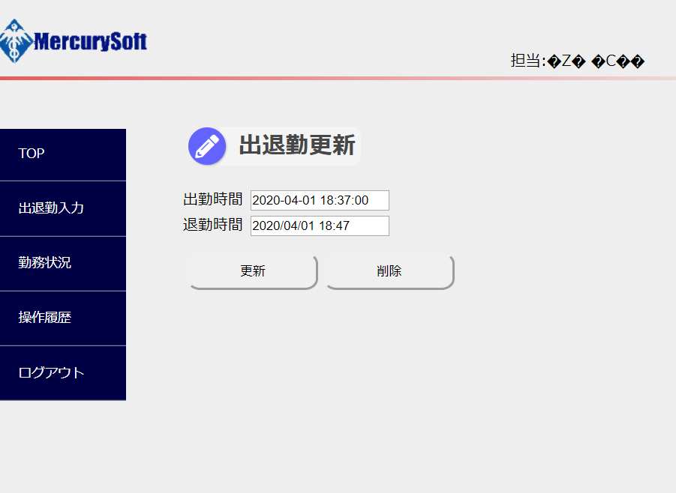

この画面から日時を編集、削除することが可能です。
データの追加は出来ません

http://mercury-soft.co.jp/old/staff/pjstk/login.php
http://mercury-soft.co.jp/old/staff/pjstk/login.php

